MaviListe
Adi | Soyadi | DogumYeri | DogumTarihi | TerorOrgutu | Kategori | Foto
Walentina | SLOBODJANJUK | KAZAKISTAN | 1995 | DEAŞ | mavi | 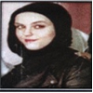
Defne | MOHAMMAD ABUMALLAL | IZMIT | 1979 | DEAŞ | mavi | 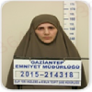
Cihan | DURMAZ | SEHITKAMIL | 1991 | DEAŞ | mavi | 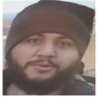
Aykut | BİLEN | NEVSEHIR | 1989 | DEAŞ | mavi | 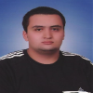
Metin | ÇEVİK | GAZIANTEP | 1986 | DEAŞ | mavi | 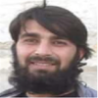
Mustafa Serkan | ÜNAL | KARATAY | 1989 | DEAŞ | mavi | 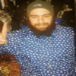
Yusuf | YAŞAR | KULU | 1989 | DEAŞ | mavi | 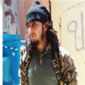
Ahmet | GÜNEŞ | GAZIANTEP | 1987 | DEAŞ | mavi | 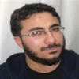
Hasan Hüseyin | UĞUR | GAZIANTEP | 1985 | DEAŞ | mavi | 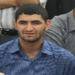
Hacı Yusuf | KIZILBAY | ADIYAMAN | 1993 | DEAŞ | mavi | 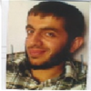
Kasım | DERE | SAMSAT | 1984 | DEAŞ | mavi | 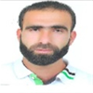
Mahmut Gazi | DÜNDAR | ADIYAMAN | 1993 | DEAŞ | mavi | 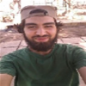
Ömer Deniz | DÜNDAR | ADIYAMAN | 1993 | DEAŞ | mavi | 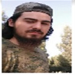
Mehmet | İŞİK | ADIYAMAN | 1996 | DEAŞ | mavi | 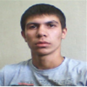
Mehmet | TAŞAR | ADIYAMAN | 1994 | DEAŞ | mavi | 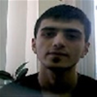
Muhammet Zana | ALKAN | ADIYAMAN | 1995 | DEAŞ | mavi | 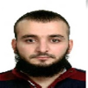
Ersel | OCAK | ADIYAMAN | 1994 | DEAŞ | mavi | 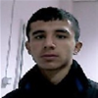
Mahmut Gazi | TATAR | ADIYAMAN | 1991 | DEAŞ | mavi | 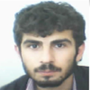
Recep | YAMAN | ADIYAMAN | 1984 | DEAŞ | mavi | 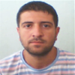
Kadir | GÖZÜKARA | ADIYAMAN | 1992 | DEAŞ | mavi | 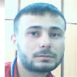
Savaş | YILDIZ | ADANA | 1983 | DEAŞ | mavi | 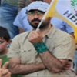
Eyyup | KÜRKÇÜ | SAHINBEY | 1994 | DEAŞ | mavi | 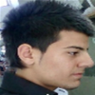
Hüseyin | PERİ | ADIYAMAN | 1990 | DEAŞ | mavi | 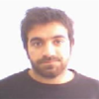
Bayram | YILDIZ | ADANA | 1988 | DEAŞ | mavi | 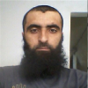
Resül | AKİN | ORTA | 1973 | DEAŞ | mavi | 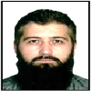
AHMET TARIK | AKİN | ALTINDAĞ | 1997 | DEAŞ | mavi | 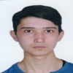
Arslan Tayfun | ÖZKÖK | ISTANBUL | 1955 | DHKP/C | mavi | 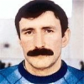
Hasan | BİBER | MERSIN | 1958 | DHKP/C | mavi | 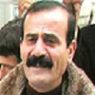
Sadettin | AKDAŞ | SAVUR | 1983 | EL KAİDE | mavi | 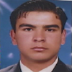
Gürcan | BAÇ | KIRKAGAÇ | 1971 | EL KAİDE | mavi | 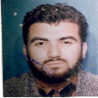
İbrahim | BİÇAKCİ | HORASAN | 1977 | FETÖ/PDY | mavi | 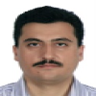
Nöman | GÜLEN | HASANKALE | 1968 | FETÖ/PDY | mavi | 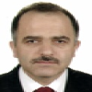
Mesih | GÜLEN | HASANKALE | 1944 | FETÖ/PDY | mavi | 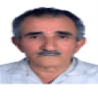
Bekir | AKSOY | SORGUN | 1953 | FETÖ/PDY | mavi | 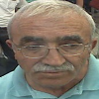
Naci | GÜVEN | HASANKALE | 1970 | FETÖ/PDY | mavi | 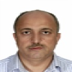
Kevser | GÜLEN | ERZURUM | 1969 | FETÖ/PDY | mavi | 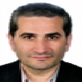
Türk İslam | KOCAMAN | GÜMÜŞHANE | 1973 | FETÖ/PDY | mavi | 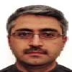
Yüksel Alp | ASLANDOĞAN | MANİSA | 1967 | FETÖ/PDY | mavi | 
Cengiz | ÖZKAN | UŞAK | 1966 | FETÖ/PDY | mavi | 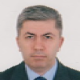
Hasan | ÇİÇEK | ANKARA | 1975 | FETÖ/PDY | mavi | 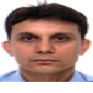
Ömer Atalay | YÜREKLİ | EREĞLİ | 1973 | FETÖ/PDY | mavi | 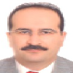
Vahit | PEKTAŞ | GÜNEY | 1966 | FETÖ/PDY | mavi | 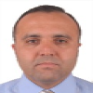
Bekir | ÇELEBİ | MUSTAFAKEMALPAŞA | 1978 | FETÖ/PDY | mavi | 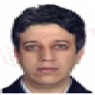
Hüseyin | YURDAGÜL | KAHRAMANMARAŞ | 1972 | FETÖ/PDY | mavi | 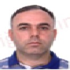
Kemal | ÖZKAN | BANDIRMA | 1972 | FETÖ/PDY | mavi | 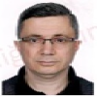
Mehmet | AYVA | KÜTAHYA | 1976 | FETÖ/PDY | mavi | 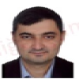
Mustafa | CAN | GAZİOSMANPAŞA | 1972 | FETÖ/PDY | mavi | 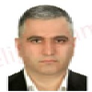
Ömer | EKİNCİ | REFAHİYE | 1969 | FETÖ/PDY | mavi | 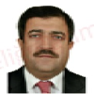
Ömer | ŞENLİLER | YOZGAT | 1970 | FETÖ/PDY | mavi | 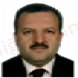
Recep | ÖZKAN | KEŞAN | 1968 | FETÖ/PDY | mavi | 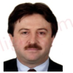
Semih | ERDUR | GEYVE | 1971 | FETÖ/PDY | mavi | 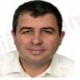
Sinan | BEŞİKÇİ | İSTANBUL | 1971 | FETÖ/PDY | mavi | 
Ahmet | ÇAĞLAYAN | İSPİR | 1968 | FETÖ/PDY | mavi | 
Cüneyd | TERZİOĞLU | BURHANİYE | 1965 | FETÖ/PDY | mavi | 
Cevheri | GÜVEN | ERZURUM | 1977 | FETÖ/PDY | mavi | 
Said | SEFA | MALAZGİRT | 1978 | FETÖ/PDY | mavi | 
Ali Suat | AKTÜRK | KDNZ. EREĞLİ | 1971 | FETÖ/PDY | mavi | 
Süleyman | TİFTİK | ÜSKÜDAR | 1965 | FETÖ/PDY | mavi | 
Hüseyin | KARAKUŞ | ÇÜNGÜS | 1971 | FETÖ/PDY | mavi | 
Emrullah | USLU | ELBISTAN | 1974 | FETÖ/PDY | mavi | 
Osman Hilmi | ÖZDİL | KOZAN | 1968 | FETÖ/PDY | mavi | 
Murat | KARABULUT | ELAZIG | 1968 | FETÖ/PDY | mavi | 
Rıdvan | AKOVALI | ADAPAZARI | 1966 | FETÖ/PDY | mavi | 
Sait | AKSOY | GÖKSUN | 1956 | FETÖ/PDY | mavi | 
Mahmut | AKDOĞAN | ISPIR | 1952 | FETÖ/PDY | mavi | 
Süleyman | UYSAL | ALASEHIR | 1952 | FETÖ/PDY | mavi | 
Murat | TOKAY | ISPARTA | 1977 | FETÖ/PDY | mavi | 
Hamza | SEVİNÇ | DÜZCE | 1972 | FETÖ/PDY | mavi | 
Temel | ALSANCAK | ÇELEBI | 1973 | FETÖ/PDY | mavi | 
Ali | ÇAKMAK | TÜRKOGLU | 1974 | FETÖ/PDY | mavi | 
Ali | SEMERCİ | DARENDE | 1965 | FETÖ/PDY | mavi | 
Ahmet Hamdi | PARLAK | ISLAHIYE | 1971 | FETÖ/PDY | mavi | 
İlyas | ŞAHİN | BEGIS | 1966 | FETÖ/PDY | mavi | 
Ziya | DEMİREL | SARIKAYA | 1966 | FETÖ/PDY | mavi | 
Tuncay | DELİBAŞI | ILGAZ | 1969 | FETÖ/PDY | mavi | 
Ahmet | CAN | AKHİSAR | 1962 | FETÖ/PDY | mavi | 
Osman | KARAKUŞ | OYMADERE | 1951 | FETÖ/PDY | mavi | 
Mahmut | AKPINAR | ALTINTAS | 1968 | FETÖ/PDY | mavi | 
Mehmet | YAŞA | YENISEHIR | 1965 | FETÖ/PDY | mavi | 
Kemal | SANLİ | CEDELI | 1963 | HİZBULLAH | mavi | 
Ramazan | ELMAS | ÇINAR | 1972 | HİZBULLAH | mavi | 
Emin | EKİCİ | TARSUS | 1970 | HİZBULLAH | mavi | 
Cemal | TUTAR | ÇINAR | 1972 | HİZBULLAH | mavi | 
Savaş | ÖZASLAN | MUTKI | 1995 | HTŞ | mavi | 
Muzaffer | DALMAZ | DEVELI | 1968 | İSLAMİ HAREKET ÖRGÜTÜ | mavi | 
Ali | POLAT | MAZGIRT | 1963 | MKP | mavi | 
Cem | YILDIZ | BAKIRKÖY | 1977 | MKP | mavi | 
Turgay | ULU | ARPAÇAY | 1973 | MLKP | mavi | 
Türkan | KAYMAK | İMRANLI | 1976 | PKK/KCK | mavi | 
Gülcan | KAYA | ÖMERLİ | 1979 | PKK/KCK | mavi | 
Hasiye | ERDEM | VİRANŞEHİR | 1993 | PKK/KCK | mavi | 
Bayram | IŞIK | ŞIRNAK | 1991 | PKK/KCK | mavi | 
Burhan | KARAVİL | KIZILTEPE | 1979 | PKK/KCK | mavi | 
Ergin | TAN | BAHÇESARAY | 1989 | PKK/KCK | mavi | 
Rojda | BİLEN | LOZAN/İSVİÇRE | 1988 | PKK/KCK | mavi | 
Mehmet | DEMİRER | BULANIK | 1965 | PKK/KCK | mavi | 
Rıdvan | ULUGANA | ADİLCEVAZ | 1990 | PKK/KCK | mavi | 
Dinçer | KESERCİ | ADİLCEVAZ | 1980 | PKK/KCK | mavi | 
Ayşe | HÖSSO | HALEP | 1978 | PKK/KCK | mavi | 
Ferdi | ŞEVLİ | İSTANBUL | 1978 | PKK/KCK | mavi | 
Ayhan | AVİNÇ | DİGOR | 1973 | PKK/KCK | mavi | 
Yusuf Serhat | TOPÇU | VİRANŞEHİR | 1993 | PKK/KCK | mavi | 
Mehmet Cahit | ÇİVİK | ŞIRNAK | 1987 | PKK/KCK | mavi | 
Erkan | EROL | PERTEK | 1986 | PKK/KCK | mavi | 
Geylan | ÖZCAN | ŞEMDİNLİ | 2001 | PKK/KCK | mavi | 
Sedar | AKGÜL | DİYARBAKIR | 1978 | PKK/KCK | mavi | 
Firdevs | AKBULUT | KAĞITHANE | 1987 | PKK/KCK | mavi | 
Ahmet | GÜMÜŞ | SAVUR | 1976 | PKK/KCK | mavi | 
Beşir | ARCAGÖK | HANİ | 1983 | PKK/KCK | mavi | 
Uman | DERVİŞ | SURİYE | 1980 | PKK/KCK | mavi | 
Serkan | BAYRAK | ERZİNCAN | 1981 | PKK/KCK | mavi | 
Sabri | ÇİFTKURAN | HAZRO | 1987 | PKK/KCK | mavi | 
Zeynep | ULAN | VAN | 1980 | PKK/KCK | mavi | 
Abdulaziz | ÖZER | SAVUR | 1980 | PKK/KCK | mavi | 
Abdulhakim | KULIK | SIRVAN | 1988 | PKK/KCK | mavi | 
Zübeyde | MİRAN | GENÇ | 1993 | PKK/KCK | mavi | 
Harun | ABO | YÜKSEKOVA | 1978 | PKK/KCK | mavi | 
Yeter | BULUT | DIYARBAKIR | 1978 | PKK/KCK | mavi | 
Vedat | BİNGÖL | VARTO/KAYALIDERE | 1974 | PKK/KCK | mavi | 
Özlem | TANRIKULU | DIYARBAKIR | 1978 | PKK/KCK | mavi | 
Ahmet | TEKE | KAHTA | 1984 | PKK/KCK | mavi | 
Tahir | KÖÇER | ORTACA | 1964 | PKK/KCK | mavi | 
Ali Engin | YURTSEVER | ANKARA | 1966 | PKK/KCK | mavi | 
Metin | SALGUT | MUS | 1977 | PKK/KCK | mavi | 
Emine | MANTU | IZMIR | 1977 | PKK/KCK | mavi | 
Vahit | AYÇİL | SANLIURFA | 1987 | PKK/KCK | mavi | 
Zeynep | ARARAT | MERSIN | 1978 | PKK/KCK | mavi | 
Harun | HAZIR | ÖZALP | 1991 | PKK/KCK | mavi | 
Yusuf | YAĞMUR | VIRANSEHIR | 1986 | PKK/KCK | mavi | 
Üstün | TOPÇU | BULANIK | 1981 | PKK/KCK | mavi | 
Ali Yılmaz | ÖZKAN | HAKKARI | 1975 | PKK/KCK | mavi | 
Sabahat | BURAKMAK | SILVAN | 1974 | PKK/KCK | mavi | 
HASAN | CEMİLİ/JAMİLİ |  |  | PKK/KCK | mavi | 
ZÜBEYDA | ZÜMRÜT | YENİÇEVRE | 1967 | PKK/KCK | mavi | 
ENGİN | SEVER | TEKMAN | 1977 | PKK/KCK | mavi | 
FUAT | KAV | ŞANLIURFA | 1959 | PKK/KCK | mavi | 
BESİME | KONCA | ELBİSTAN | 1970 | PKK/KCK | mavi | 
SİNAN | DÜNDAR | VAN | 1994 | PKK/KCK | mavi | 
BARIŞ | BENLER | ÇEMİŞGEZEK | 1978 | PKK/KCK | mavi | 
NEDRET | GÜZEL | BATMAN | 1984 | PKK/KCK | mavi | 
SİNAN | SARIGÜL | TUNCELİ | 1977 | PKK/KCK | mavi | 
DİLBER | İSA |  |  | PKK/KCK | mavi | 
ENVER | ODABAŞI | ÇERMİK | 1975 | PKK/KCK | mavi | 
Erol | KESERCİ | ADİLCEVAZ | 1984 | PKK/KCK | mavi | 
Orhan | ARAS | KAĞIZMAN | 1984 | PKK/KCK | mavi | 
Kerem | ÖZDEMİR | VAN | 1981 | PKK/KCK | mavi | 
Delil | BAL | NUSAYBİN | 1991 | PKK/KCK | mavi | 
Celal | KILAGÖZ | ELAZIĞ | 1977 | PKK/KCK | mavi | 
Temir | DÜKANCI | SAMANDAG | 1972 | THKP/C | mavi | 
Cengiz | SERTEL | SAMANDAĞ | 1972 | THKP/C | mavi | 
Seyit Ali | UĞUR | SINCAN | 1969 | TKP/ML | mavi | 
Kemal | SARIGÜL | OVACIK | 1974 | TKP/ML | mavi | 
Özgür | ŞAHİN | PÜLÜMÜR | 1984 | TKP/ML | mavi | 

